Main
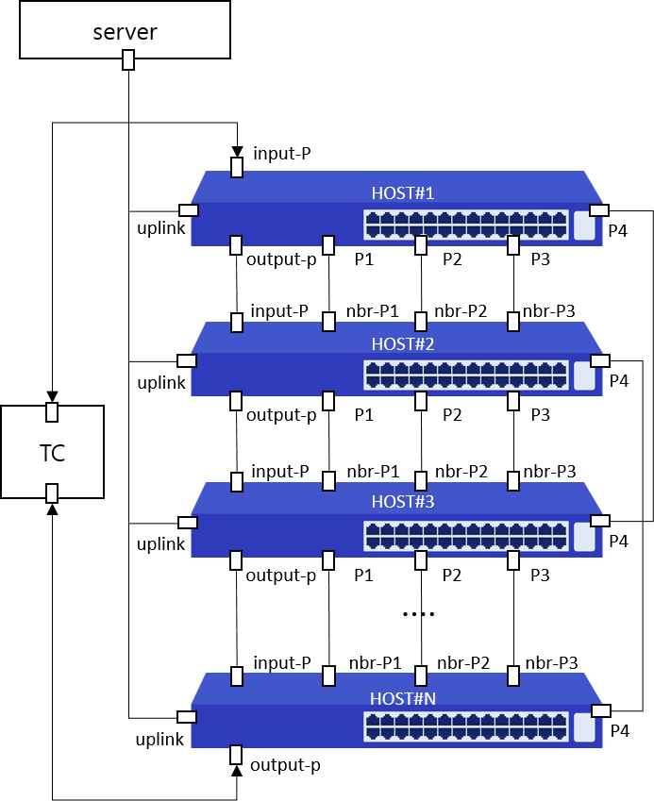
Item List | Elapsed Time | Fail Cnt | Result
MAC-Table | 15(s) | 0 | Normal
Total test | 15(s) | 0 | Normal

